辅料不良明细记录
辅料不合格记录
批次 | 供应商 | 对应客户 | 材料名称 | 材料颜色 | 数量 | 单位 | 质量问题点 | 结论 | 检验日期 | 备注
1 | 润国包装 | DYJ | 追溯标 | 合成带白底/黑字 | 960 | 片 | 印刷不良 | 退货 | 2026-01-03
2 | 上海宝顶 | PRN | 267插扣 | 黑色 | 28000 | 片 | 不好打开 | 让步使用 | 2026-01-04
3 | 上海宝顶 | SRB | 77#2.5cm背带头 | 黑色 | 40000 | 个 | 残次 | 退货 | 2026-01-04
4 | 周庄胜达 | KBS | 大童祝票签 | 红底/白字 | 2838 | 片 | 有印刷不良现象 | 让步使用 | 2026-01-05
5 | 上海宝顶 | SRB | 圆珠 | 黑色 | 50000 | 个 | 注塑点毛刺 | 退货 | 2026-01-06
6 | 尚承 | JZ | GO3标 | 白底/黑字 | 20500 | 片 | 其中3000片（500片*6包）是G02 | 退货 | 2026-01-08 | 退3000片
7 | 济南天桥实利 | 南恩 | 3#漂白隐形拉链13cm长 | 白带黑头 | 3000 | 条 | 其中（4包*100条）400条染上红色脏污 | 退货 | 2056-01-14 | 退400条
8 | 海晨希 | OQ | 1cm人字纹 | 黑色 | 396 | 米 | 实测1.5cm | 退货 | 2026-01-15
9 | 嘉兴德欣 | PRN | 条码贴纸（BG5000款） | 白底/黑字 | 1200 | 片 | 款号错 | 重做 | 2026-01-17
10 | 周庄胜达 | KBS-38-39 | 成分标-3-4-7 | 缎带黑底/白字 | 2028 | 片 | 印字不全 | 退货 | 2026-01-21
11 | 周庄胜达 | KBS-41 | 成分标-1-2-3-4-5 | 缎带黑底/白字 | 1397 | 片 | 印字不全 | 退货 | 2026-01-21
12 | 周庄胜达 | KBS-42 | 成分标-6 | 缎带黑底/白字 | 650 | 片 | 印字不全 | 退货 | 2026-01-22
13 | 周庄胜达 | KBS-43 | 成分标-1-2-4-7 | 缎带黑底/白字 | 6006 | 片 | 印字不全 | 退货 | 2026-01-22
14 | 济宁翔腾 | YDL | 条码贴纸 | 白底/黑字 | 222 | 片 | 8174WG.53应该是Venus Dark实物是Venus PK Dark | 退货 | 2026-02-12 | 共收到15405片其中错一个色组4个尺码错（错误222片）
15 | 青岛优好 | SS | 成分标 | 缎带黑底/白字 | 2004 | 片 | 印刷不清晰 | 退货 | 2026-02-23
16 | 盛宝 | PRN | 罗口 | 2604（19-2047） | 57.41 | KG | 色差大、不是一个色系 | 退货 | 2026-02-26
17 | 青岛皓润轩 | RB | 织标FZG | 织标黑底/白字 | 2600 | 片 | 烫亮、残次 | 退货 | 2026-02-27 | 其中不良：烫亮占50%、残次50%
18 | 青岛皓润轩 | RB | 织标DARTFORD | 织标黑底/白字 | 1600 | 片 | 烫亮、残次 | 退货 | 2026-02-27 | 其中不良：烫亮占80%、残次20%
19 | 亿收 | KBS | 403线 | 2178玖红 | 10 | 轴 | 色差 | 退货 | 2026-03-02
20 | 德欣 | PRN | 价格条码贴纸 | 白底/黑字 | 1500 | 片 | 要求MITANE实物多字母S | 退货 | 2026-03-06
21 | 圣化织带 | TN | 圆橡筋 | 橙色 | 2500 | 米 | 编织不良有花纹及脏污 | 退货 | 2025-03-11
22 | 句容 | HW\RB | 2.5平四方扣 | 黑色 | 10000 | 个 | 有毛刺不良60% | 退货 | 2026-03-20
23 | 周庄胜达 | KBS | 主票签 | 蓝色/红字 | 2738 | 片 | L00259L#印刷不居中 | 退货 | 2026-03-22 | 收到2738片不良305片
24 | 昆山澄新 | DX | 圆橡筋 | 灰色 | 1000 | 米 | 颜色浅、偏粗 | 退货 | 2026-03-27
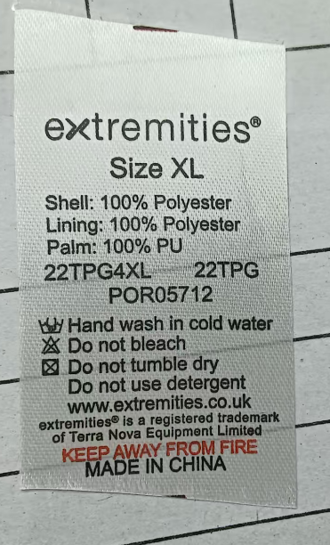
25 | 上海宝顶 | BOB | 291#软皮头 | 黑色 | 3000 | 个 | 有毛刺不良60% | 退货 | 2026-03-30
26 | 青岛优好 | TN | 尺码洗标 | 白底/黑字红字 | 1900 | 片 | 有裁剪斜 | 可以使用 | 2026-04-01
27 | 上海宝顶 | BOB | 2.5CM软皮头291# | 黑色 | 30000 | 个 | 注塑残次不良20% | 退货 | 2026-04-09
28 | 润国 | WEST | 袋贴 | 白底/黑字 | 9984 | 片 | 印字粘连退3个规格 | 退货 | 2026-04-09 | B952145-YM:1176片，B952135-YM:1152片，B952155-WSM:1176片
29 | 金悦 | RB | 罗口 | 黑色 | 54 | KG | 要求2*2实物1*1 | 退货 | 2026-04-21
30 | 上海宝顶 | SRB | 圆珠 | 黑色 | 50000 | 个 | 注塑点毛刺 | 退货 | 2026-04-24
31 | 牧远 | FAJ7 | 防水里 | 中透 | 1000 | 双 | A116-38规格透气 | 退货 | 2026-04-27
32 | 济宁翔腾 | SAA | UPC贴纸 | 白底/黑字 | 8342 | 片 | ITME65917-3 65917-2少字母 | 退货 | 2026-04-28
33 | 青岛优好 | GNJ31 | 成分洗标 | 白底/黑字 | 14879 | 片 | 印刷不良 | 退货 | 2026-05-03
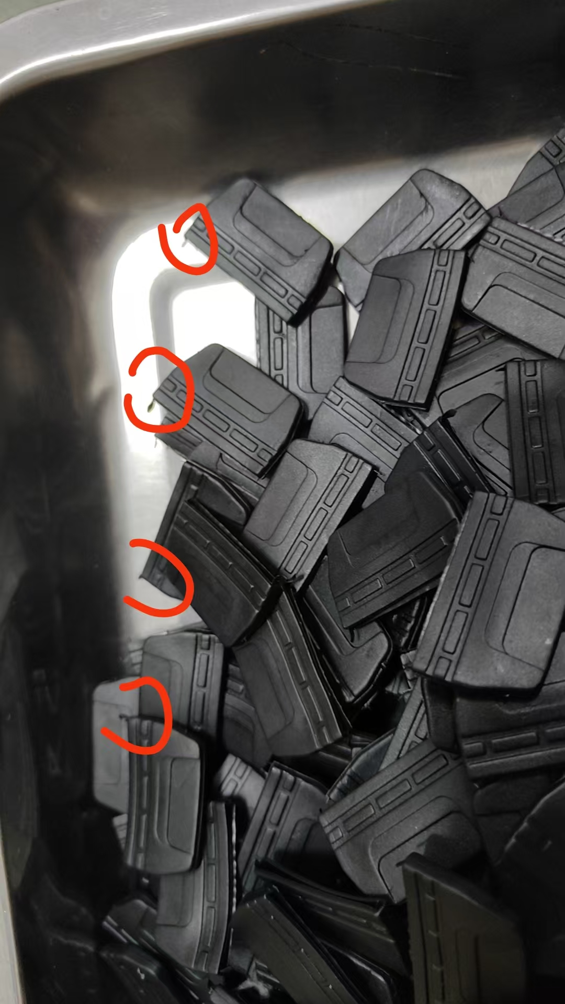
34 | 圣化织带 | UQ | 0.6松紧带 | 黑色 | 26000 | 米 | 有一包窄，0.5cm实际，要求0.6cm | 退货 | 2026-05-14
35 | 浩润轩 | ZHA | 成分标 | 缎带黑底/白字 | 3000 | 套 | 印刷不良，毛边 | 退货 | 2026-05-19
36 | 句容欣然 | RB | 2.5cm T5平方扣 | 黑色 | 20000 | 个 | 2.5cm平方扣毛刺过多，70%不合格率 | 退货 | 2026-05-21
37 | 尚承 | JZ | 二合一唛 | 白底/黑字 | 18476 | 个 | 来错7338个，G03来成G02 | 退货 | 2026-05-24
38 | 润标 | west | 缎带 | 白底/黑字 | 1368 | 个 | PO号不对 | 退货 | 2026-05-30
39 | 上海宝顶 | NSN | 背带头 有毛刺 | 黑色 | 3000 | 个 | 4包*600个 | 退货 | 2026-05-30
40 | 伟星 | FAJ7 | 2CMPP带 | 黑/红 | 200 | 米 | 实测1.9CM红色偏深 | 退货 | 2026-06-10
41 | 金龙 | YJ | 再生袖口 | 黑色 | 134.7 | KG | 染色不匀6cm 6.5cm 7cm | 退货 | 2026-06-11
42 | 艾利 | YJ | 成分标 | 缎带黑底/白字 | 6830 | 片 | 印刷不良 | 退货 | 2026-06-15
43 | 润标 | RX | 条码贴纸 | 白底/黑字 | 1500 | 片 | 内容错误 | 退货 | 2026-06-15
44 | 润标 | YDL | 尺寸款号标 | 缎带黑底/白字 | 1000 | 片 | 印刷不良 | 退货 | 2026-06-23
45 | 润标 | YDL | 成分标 | 缎带黑底/白字 | 1600 | 片 | 印刷不良 | 退货 | 2026-06-23
46 | 浩润轩 | ZHA | 警告标 | 缎带黑底/白字 | 3000 | 片 | 印刷不良 | 退货 | 2026-06-26
47 | 浩润轩 | ZHA | 成分标 | 缎带黑底/白字 | 3000 | 片 | 毛边 | 退货 | 2026-06-26
48 | 成分标 | YJ | 成分标 | 缎带黑底/白字 | 2710 | 套 | 印刷不良 | 退货 | 2026-06-27
49 | 仰恩 | YJ | 转印标 | 黑色哑光 | 3000 | 片 | 应该是哑光，实物是亮光 | 退货 | 2026-06-27
50 | 润标 | 华青 | 条码贴纸 | 白底/黑字 | 10098 | 片 | 无法扫描 | 退货 | 2026-06-27
51 | 润标 | 华青 | 警告标 | 白底/黑字 | 10100 | 片 | 印刷不良 | 退货 | 2026-06-27

主料不良明细记录
主料不合格记录
批次 | 供应商 | 对应客户 | 材料名称 | 材料颜色 | 数量 | 单位 | 质量问题点 | 结论 | 检验日期 | 备注 | 标颜色的是退货核算次数
1 | 华锦 | DYJ | 防晒浅灰 |  | 404 | Y | 有折痕 | 退货 | 2026-01-02
2 | 新兴 | JZ | SR-17668 | 浅炭灰 | 150.6 | 米 | 残次、小破洞严重超标 | 退货 | 2026-01-12
3 | 新兴 | JZ | SR-17668 | 浅炭灰 | 150.6 | 米 | 残次、小破洞严重超标 | 退货 | 2026-01-12
4 | 绍兴舜日 | XMLY | 摇粒绒双纱单摇 | 棕 | 370.7 | KG | 色差3级 | 退货 | 2026-01-13
5 | 吴江明星 | SRB | 240T春亚纺 | 灰色 | 815 | 米 | 渐变色不能使用 | 退货 | 2026-01-25
6 | 吴江明星 | SRB | 210T涤塔夫防绒 | 黑色 | 168 | 米 | 拉力不达标 | 退货 | 2026-01-25
7 | 新兴 | JZ | SR-17668 | 浅炭灰 | 626.4 | 米 | 残次、小破洞严重超标有237.5米退货 | 退货 | 2026-01-28
8 | 新兴 | JZ | SR-17668 | 浅炭灰 | 64.9 | 米 | 残次、小破洞10米 | 退货 | 2026-02-02
9 | 吉碌 | BXH | 01TX011 | 黑色 | 147 | 米 | 色差3级业务确认可以使用 |  | 2026-03-02
10 | 东菀沐彩 | LB | A175冰丝面料 | 黑色 | 105 | 米 | 材料错误 | 退货 | 2026-03-12
11 | 文泰兴 | SRB | 30936 | 橙红 | 250 | 米 | 拉力不达标5kg力瞬间撕裂 | 退货 | 2026-03-12
12 | 苏州诸美 | PRN | 平桃布 | 紫色 | 486 | 米 | 3支每支减5米（有破损烂了） | 减数使用 | 2026-03-18
13 | 鸥驰 | BIM | 涤氨拉毛布 | 酱红 | 23.6 | kg | 渐变色不能使用 | 退货 | 2026-03-20
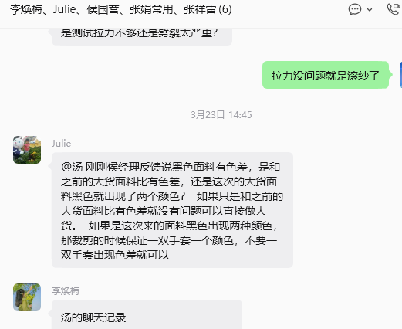
14 | 吴江明星 | SRB | 240T春亚纺 | 灰色 | 248 | 米 | 色差3级 | 退货 | 2026-04-06
15 | 新兴 | JZ | SR-17668 | 漫幕黑 | 149.7 | 米 | 实物幅宽1.3米，要求幅宽1.5米 | 补数使用 | 2026-04-13
16 | 创拖 | 通用 | ML | 黑 | 10887.3 | 米 | 没拉毛 | 退货 | 2026-04-13
17 | 鑫悦 | SAA | 反绒牛皮 | 灰色 | 920.25 | SF | 要求1.1-1.2mm，实物1.4-1.7mm | 退货 | 2026-04-15
18 | 鑫悦 | SAA | 反绒牛皮 | 灰色 | 921.25 | SF | 有手感不良，导致皮子不牢，手轻轻一撕就烂 | 退货 | 2026-04-15
19 | 吴江明星 | ROS | 300D斜纹阳离子 | 麻灰 | 203 | 米 | 侧缝滑移瞬间撕裂 | 退货 | 2026-04-16
20 | 烟台万华 | YZL | 山羊纹（C49）PU | 黑 | 4298.5 | 米 | 表面有反光亮点（防光点较上批小） | 退货 | 2026-04-20
21 | 烟台万华 | JWL | 麂皮绒 | 黑色 | 208 | 米 | 色差 | 退货 | 2026-05-10
22 | 广安 | NSN | 春亚纺 | 125U | 8 | 米 | 拉力不符合要求 | 退货 | 2026-05-14
23 | 广安 | NSN | 春亚纺 | 10U | 56 | 米 | 拉力不符合要求 | 退货 | 2026-05-14
24 | 广安 | NSN | 春亚纺 | 5015U | 10 | 米 | 拉力不符合要求 | 退货 | 2026-05-14
25 | 吴江明星 | OOA | TSL | 灰色 | 47 | 米 | 防水不符合要求 | 退货 | 2026-05-15
26 | 延京 | YJ | ML | 黑 | 30000 | 米 | 外观异常 | 退货 | 2026-05-25 | 复合后外观异常
27 | 吴江明星 | WEST | 复合布 | 黑色 | 110 | 米 | 来料错 | 退货 | 2026-05-20
28 | 万里安 | WEST | C10PU | 黑色 | 100 | 米 | 纹路错 | 退货 | 2026-06-10
29 | 新凯胜 | JWL | 抓毛布 | 黑色 | 300 | 米 | 克重偏重 | 补差使用 | 2026-06-16
30 | 鹏诺 | AP | TSL | 艳紫色 | 45 | 米 | 有污点 | 退货 | 2026-06-20
31 | 新兴 | JWL | SR-16913 | 深空灰 | 300 | 米 | 有水波纹 | 退货 | 2026-06-29

